手順書
操作手順書 |  |  |  |  | 作成日時：2019/10/11-11:45:07

 | １．操作環境

 |  |  | シナリオファイル名 | C:\Users\Administrator\Desktop\動作確認手順\得意先別ロット単価マスタ一覧リスト.winsnr

 | ２．操作手順

 |  | ２．１．シナリオ：得意先別ロット単価マスタ一覧リスト
 |  |  | ２．１．１．[得意先別ﾛｯﾄ単価ﾏｽﾀ登録／訂正 ]ウィンドウ |  |  | 確認日 | 結果
 |  |  | 画面 | 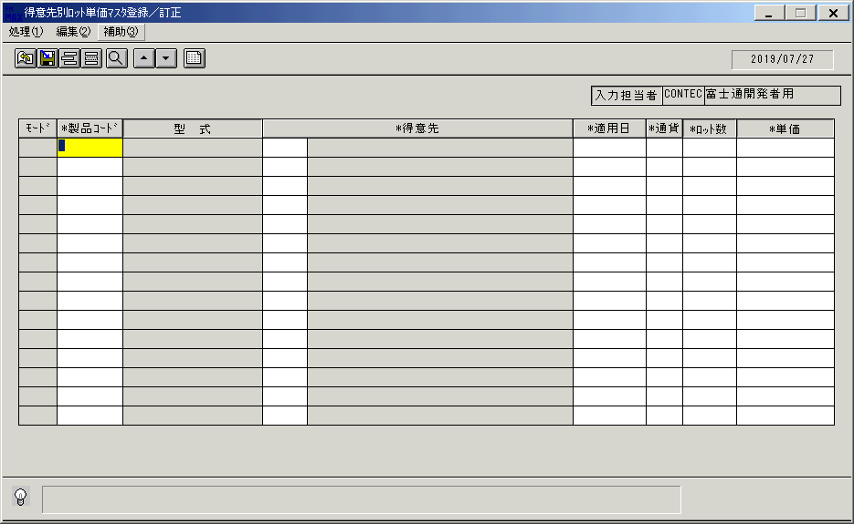
 |  |  | 操作内容 | 「得意先別ﾛｯﾄ単価ﾏｽﾀ登録／訂正 」ウィンドウを初期画面表示します。

 |  |  | ２．１．２．[得意先別ﾛｯﾄ単価ﾏｽﾀ登録／訂正 ]ウィンドウ |  |  | 確認日 | 結果
 |  |  | 画面 | 
 |  |  | 操作内容 | 「製品コード」をクリックします。

 |  |  | ２．１．３．[得意先別ﾛｯﾄ単価ﾏｽﾀ登録／訂正 ]ウィンドウ - [製品一覧ウィンドウ ]ウィンドウ |  |  | 確認日 | 結果
 |  |  | 画面 | 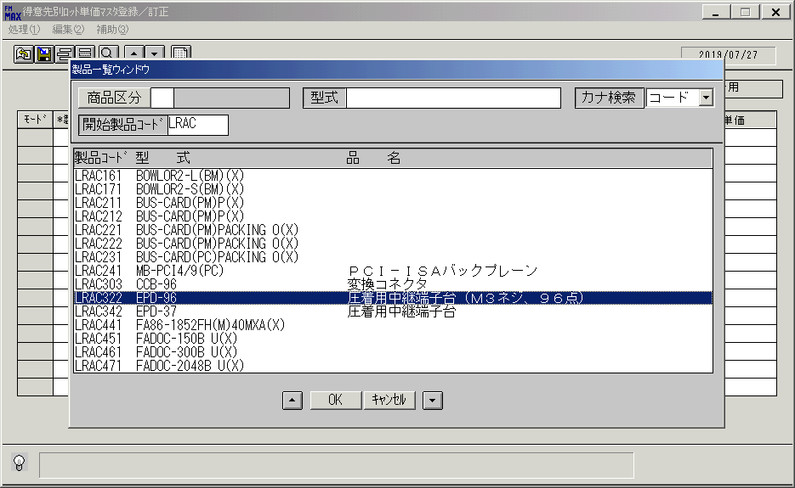
 |  |  | 操作内容 | 「開始製品コード」を入力し、Enterキーで検索します。製品を指定して「OK」をクリックします。

 |  |  | ２．１．４．[得意先別ﾛｯﾄ単価ﾏｽﾀ登録／訂正 ]ウィンドウ |  |  | 確認日 | 結果
 |  |  | 画面 | 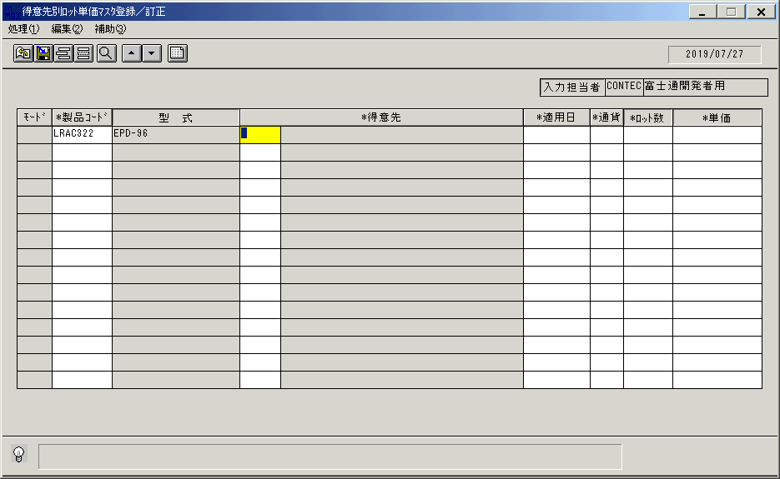
 |  |  | 操作内容 | 「得意先」をクリックします。

 |  |  | ２．１．５．[得意先別ﾛｯﾄ単価ﾏｽﾀ登録／訂正 ]ウィンドウ - [得意先一覧ウィンドウ ]ウィンドウ |  |  | 確認日 | 結果
 |  |  | 画面 | 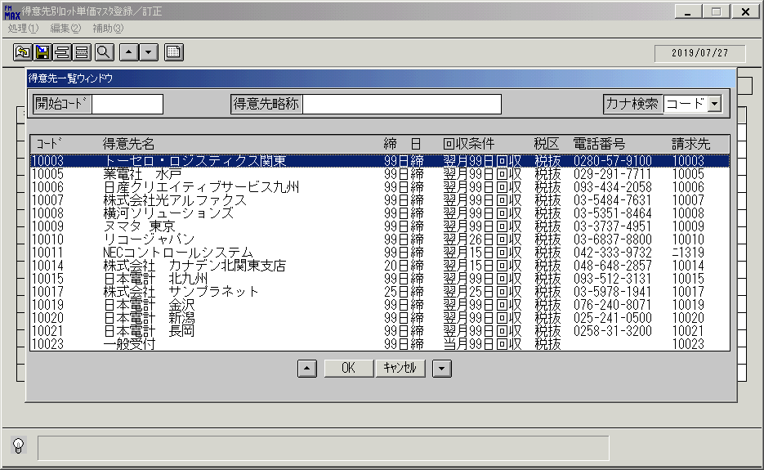
 |  |  | 操作内容 | 得意先を選択し、「OK」をクリックします。

 |  |  | ２．１．６．[得意先別ﾛｯﾄ単価ﾏｽﾀ登録／訂正 ]ウィンドウ |  |  | 確認日 | 結果
 |  |  | 画面 | 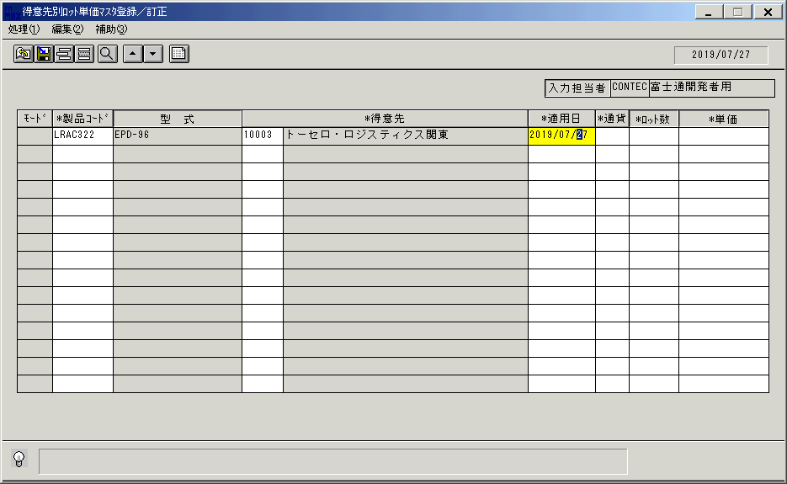
 |  |  | 操作内容 | 「適用日」をクリックします。

 |  |  | ２．１．７．[得意先別ﾛｯﾄ単価ﾏｽﾀ登録／訂正 ]ウィンドウ - [ｶﾚﾝﾀﾞｰ ]ウィンドウ |  |  | 確認日 | 結果
 |  |  | 画面 | 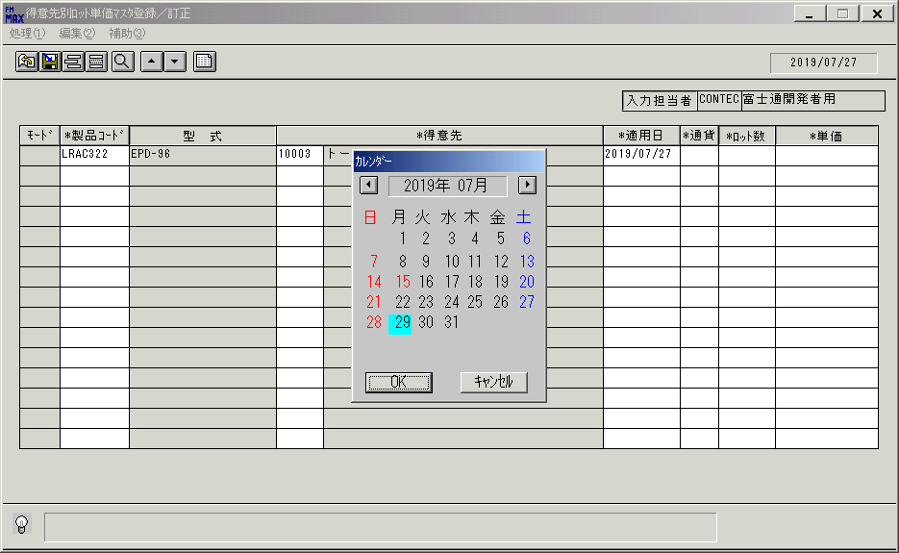
 |  |  | 操作内容 | 日付けを選択して「OK」をクリックします。

 |  |  | ２．１．８．[得意先別ﾛｯﾄ単価ﾏｽﾀ登録／訂正 ]ウィンドウ |  |  | 確認日 | 結果
 |  |  | 画面 | 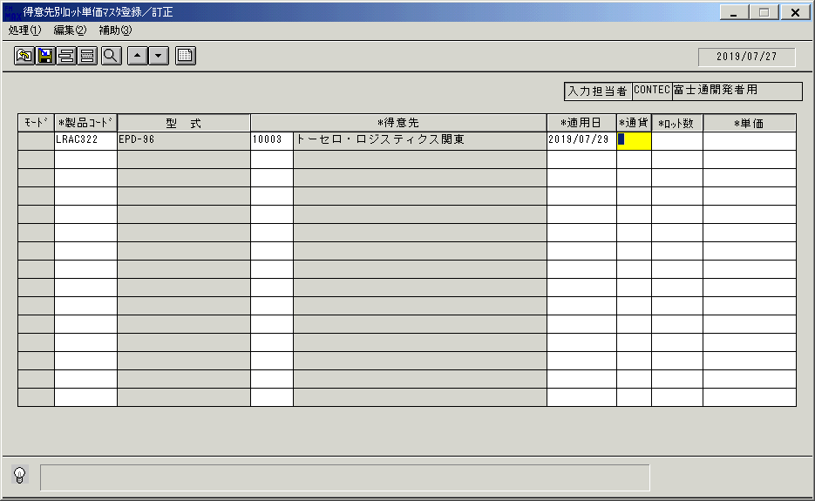
 |  |  | 操作内容 | 「通貨」をクリックします。

 |  |  | ２．１．９．[得意先別ﾛｯﾄ単価ﾏｽﾀ登録／訂正 ]ウィンドウ - [通貨区分一覧 ]ウィンドウ |  |  | 確認日 | 結果
 |  |  | 画面 | 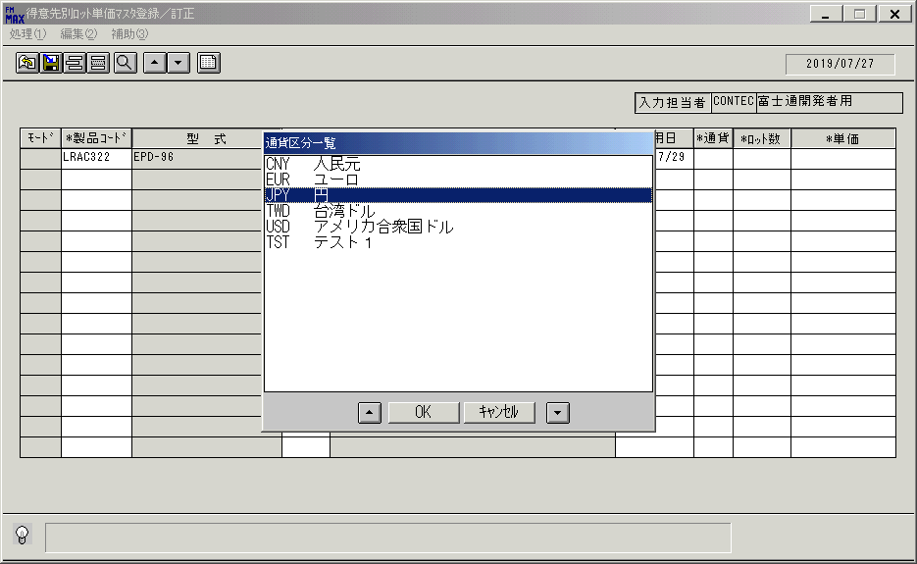
 |  |  | 操作内容 | 通貨区分を選択し、「OK」をクリックします。

 |  |  | ２．１．１０．[得意先別ﾛｯﾄ単価ﾏｽﾀ登録／訂正 ]ウィンドウ |  |  | 確認日 | 結果
 |  |  | 画面 | 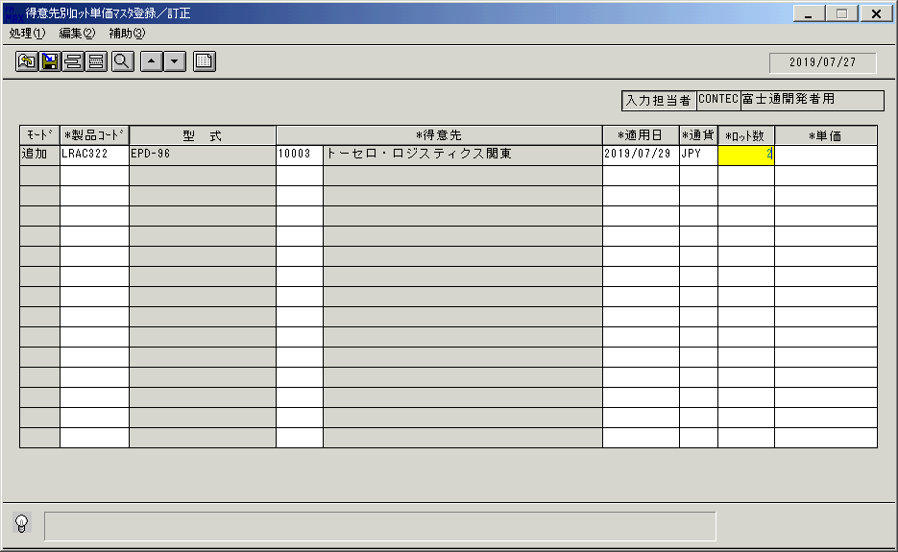
 |  |  | 操作内容 | 「ロット数」を入力しEnterキーを押します。

 |  |  | ２．１．１１．[得意先別ﾛｯﾄ単価ﾏｽﾀ登録／訂正 ]ウィンドウ |  |  | 確認日 | 結果
 |  |  | 画面 | 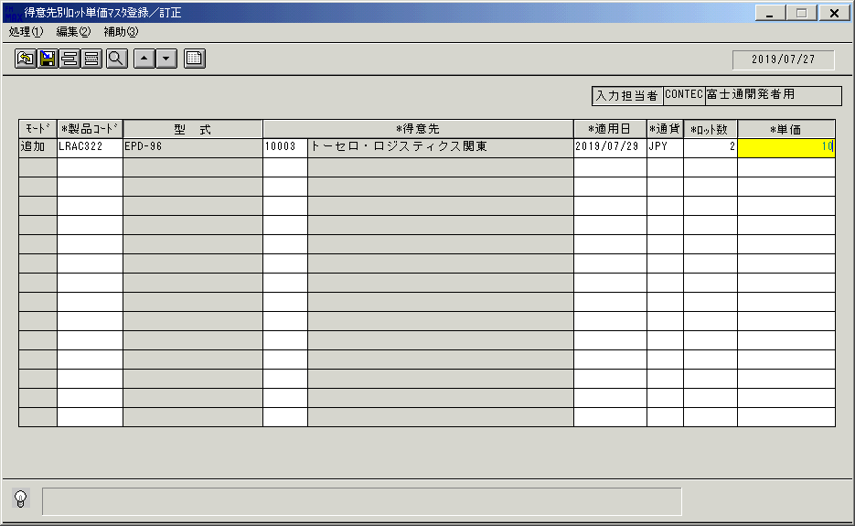
 |  |  | 操作内容 | 「単価」を入力し、Enterキーを押します。

 |  |  | ２．１．１２．[得意先別ﾛｯﾄ単価ﾏｽﾀ登録／訂正 ]ウィンドウ |  |  | 確認日 | 結果
 |  |  | 画面 | 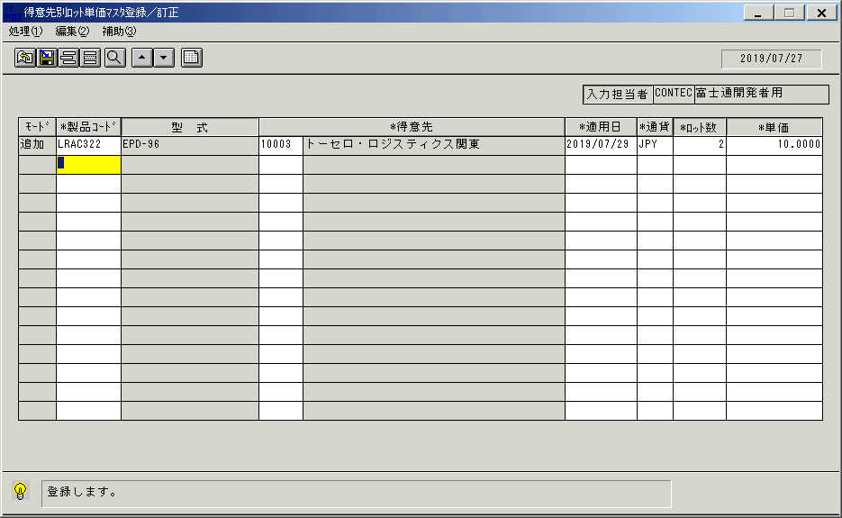
 |  |  | 操作内容 | 登録ボタンをクリックします。

 |  |  | ２．１．１３．[得意先別ﾛｯﾄ単価ﾏｽﾀ登録／訂正 ]ウィンドウ - [得意先別ﾛｯﾄ単価ﾏｽﾀ登録／訂正 ]ウィンドウ |  |  | 確認日 | 結果
 |  |  | 画面 | 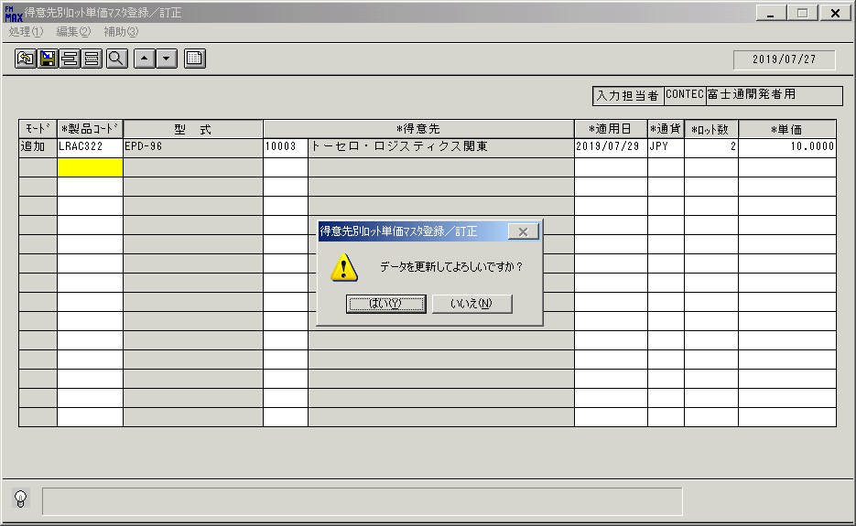
 |  |  | 操作内容 | 「はい」をクリックします。

 |  |  | ２．１．１４．[得意先別ﾛｯﾄ単価ﾏｽﾀ登録／訂正 ]ウィンドウ |  |  | 確認日 | 結果
 |  |  | 画面 | 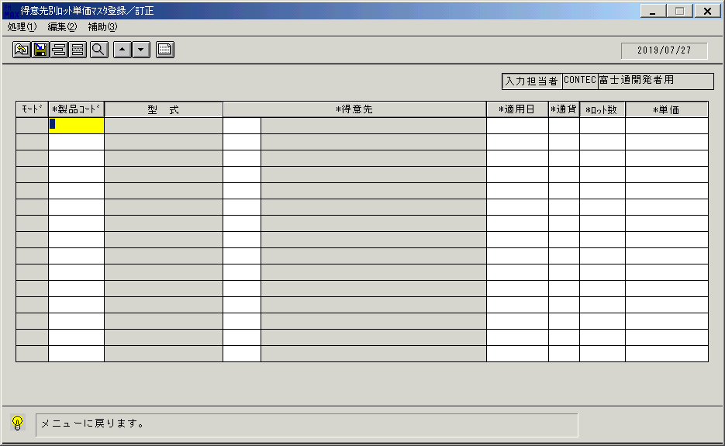
 |  |  | 操作内容 | メニューに戻るボタンをクリックします。

 |  |  | ２．１．１５．[得意先別ﾛｯﾄ単価ﾏｽﾀ登録／訂正 ]ウィンドウ - [得意先別ﾛｯﾄ単価ﾏｽﾀ登録／訂正 ]ウィンドウ |  |  | 確認日 | 結果
 |  |  | 画面 | 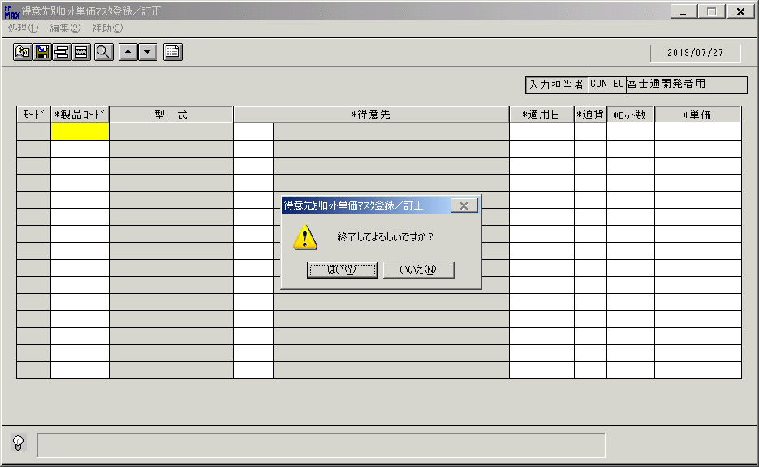
 |  |  | 操作内容 | 「はい」をクリックしてウィンドウを閉じます。

 |  |  | ２．１．１６．[得意先別ﾛｯﾄ単価マスタ一覧リスト ]ウィンドウ |  |  | 確認日 | 結果
 |  |  | 画面 | 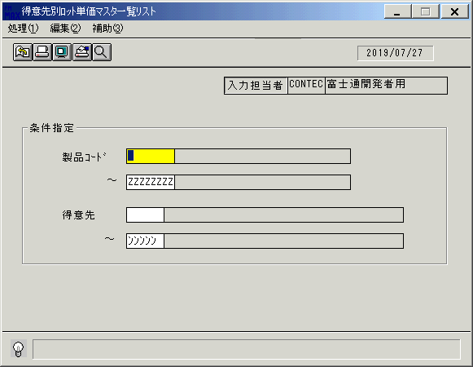
 |  |  | 操作内容 | 「得意先別ﾛｯﾄ単価マスタ一覧リスト 」ウィンドウを初期画面表示します。

 |  |  | ２．１．１７．[得意先別ﾛｯﾄ単価マスタ一覧リスト ]ウィンドウ |  |  | 確認日 | 結果
 |  |  | 画面 | 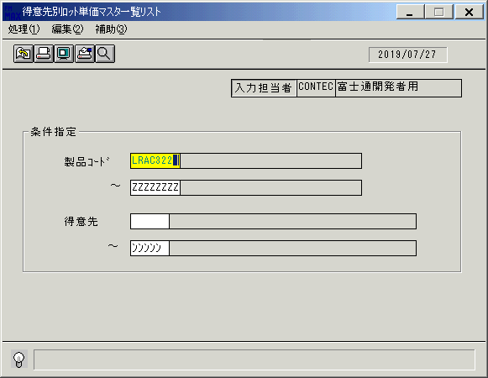
 |  |  | 操作内容 | 「製品コード」を入力してEnterキーを押します。

 |  |  | ２．１．１８．[得意先別ﾛｯﾄ単価マスタ一覧リスト ]ウィンドウ |  |  | 確認日 | 結果
 |  |  | 画面 | 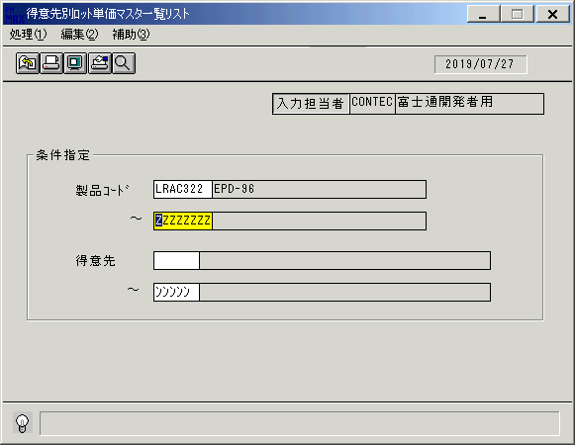
 |  |  | 操作内容 | Enterキーを押し ます。

 |  |  | ２．１．１９．[得意先別ﾛｯﾄ単価マスタ一覧リスト ]ウィンドウ |  |  | 確認日 | 結果
 |  |  | 画面 | 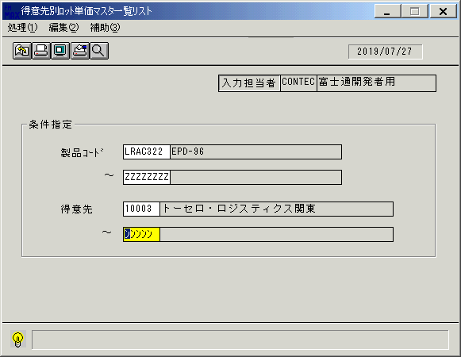
 |  |  | 操作内容 | 得意先を入力してEnterキーを押します。

 |  |  | ２．１．２０．[得意先別ﾛｯﾄ単価マスタ一覧リスト ]ウィンドウ |  |  | 確認日 | 結果
 |  |  | 画面
 |  |  | 操作内容 | Enterキーを押します。

 |  |  | ２．１．２１．[得意先別ﾛｯﾄ単価マスタ一覧リスト ]ウィンドウ - [得意先別ﾛｯﾄ単価マスタ一覧リスト ]ウィンドウ |  |  | 確認日 | 結果
 |  |  | 画面 | 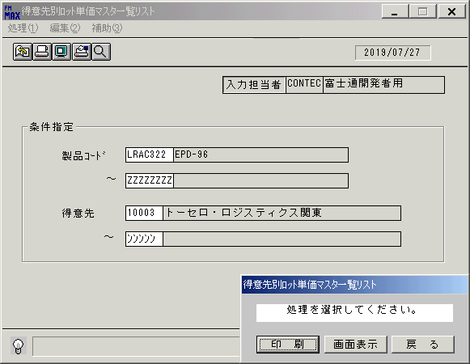
 |  |  | 操作内容 | 「画面表示」をクリックします。

 |  |  | ２．１．２２．[デスクトップ]ウィンドウ - [得意先別ﾛｯﾄ単価マスタ一覧リスト･ﾚﾎﾟｰﾄ ]ウィンドウ |  |  | 確認日 | 結果
 |  |  | 画面 | 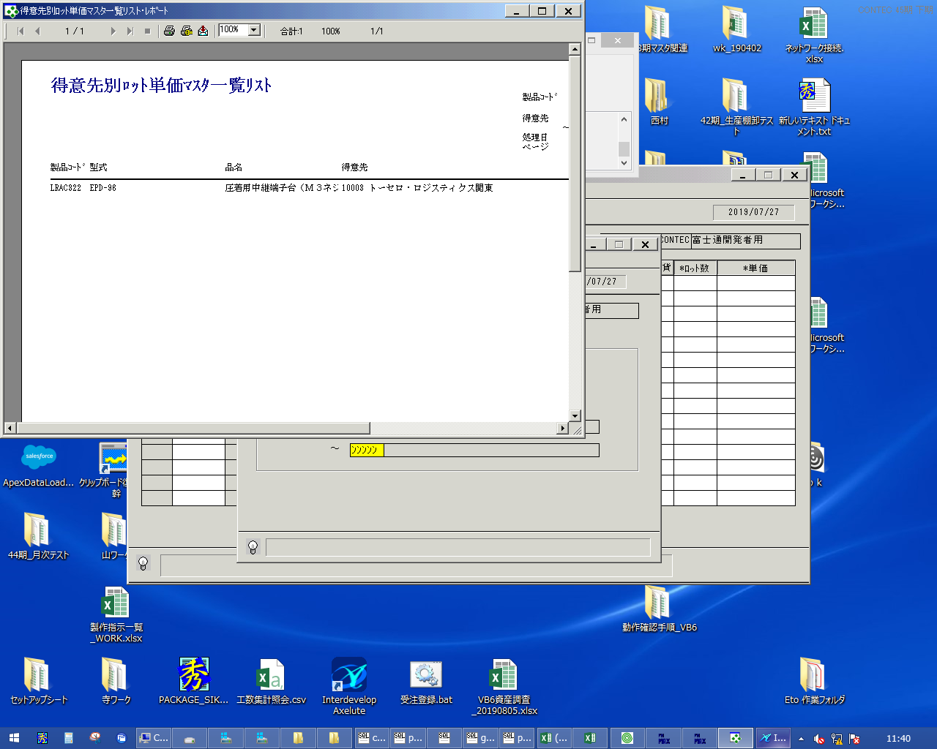
 |  |  | 操作内容 | 「エクスポート」ボタンをクリックし、PDFファイルを保存します。

